Část 4_Technické Sklo
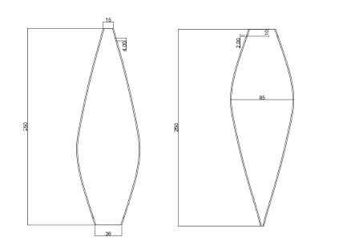
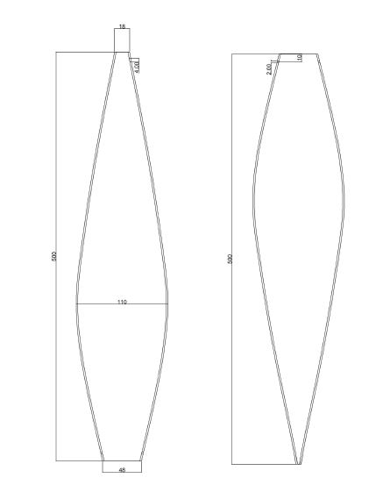
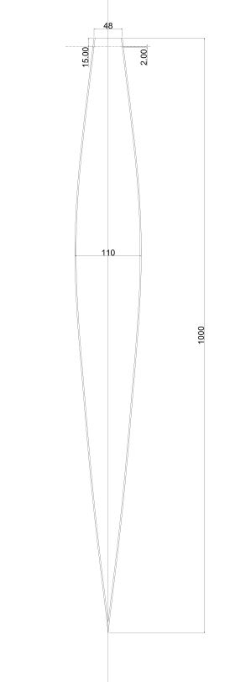
PŘÍLOHA Č. 5.4 ZADÁVACÍ DOKUMENTACE Technická specifikace předmětu veřejné zakázky k podlimitní veřejné zakázce na dodávky s názvem: „Nákup materiálu na integraci mikropočítačů do osvětlovacích systémů – část 4“ zadávané ve zjednodušeném podlimitním řízení podle § 53 zákona č. 134/2016 Sb., o zadávání veřejných zakázek, a v souladu s Pravidly pro výběr dodavatelů č.j. MPO 56796/18/61100/61000/501/7, platnými od 1. 8. 2018 v rámci projektu s názvem „Integrace mikropočítačů do osvětlovacích systémů“, spolufinancovaného z Operačního programu Podnikání a inovace pro konkurenceschopnost, program Aplikace, prioritní osa 1: Rozvoj výzkumu a vývoje pro inovace, Výzva IV., registrační číslo projektu: CZ.01.1.02/0.0/0.0/17_107/0012526

Část 4 - DODÁVKA TECHNICKÉHO SKLA

Položka | počet ks | Účastník doplní splnění tech. parametrů ANO/NE | Cena v Kč bez DPH za kus | Celková cena v Kč bez DPH
rozměry 250 mm x 85 mm ve tvaru dle nákresu níže | 300 |  |  | 0.00
rozměry 500 mm x 110 mm ve tvaru dle nákresu níže | 300 |  |  | 0.00
rozměry 1000 mm x 110 mm ve tvaru dle nákresu níže | 200 |  |  | 0.00
 |  |  | Celkem | 0.00

